CVC
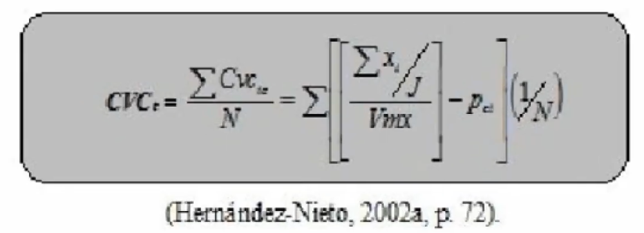
 | Jueces |  |  |  | 4 |  | 20
Ítem | Juez 01 | Juez 02 | Juez 03 | Juez 04 | Sx1 | Mx | CVCi | Pei | CVCtc
Ítem 01 | 20 | 20 | 20 | 20 | 80 | 4 | 1 | 0.00390625 | 0.99609375
Ítem 02 | 20 | 20 | 20 | 20 | 80 | 4 | 1 | 0.00390625 | 0.99609375
Ítem 03 | 19 | 20 | 20 | 20 | 79 | 3.95 | 0.9875 | 0.00390625 | 0.98359375
Ítem 04 | 20 | 19 | 19 | 19 | 77 | 3.85 | 0.9625 | 0.00390625 | 0.95859375
Ítem 05 | 20 | 19 | 19 | 20 | 78 | 3.9 | 0.975 | 0.00390625 | 0.97109375
Ítem 06 | 20 | 20 | 20 | 20 | 80 | 4 | 1 | 0.00390625 | 0.99609375
Ítem 07 | 20 | 20 | 20 | 20 | 80 | 4 | 1 | 0.00390625 | 0.99609375
Ítem 08 | 20 | 18 | 18 | 20 | 76 | 3.8 | 0.95 | 0.00390625 | 0.94609375
Ítem 09 | 20 | 19 | 19 | 19 | 77 | 3.85 | 0.9625 | 0.00390625 | 0.95859375
Ítem 10 | 19 | 18 | 18 | 20 | 75 | 3.75 | 0.9375 | 0.00390625 | 0.93359375
Ítem 11 | 20 | 20 | 18 | 20 | 78 | 3.9 | 0.975 | 0.00390625 | 0.97109375
Ítem 12 | 20 | 18 | 20 | 20 | 78 | 3.9 | 0.975 | 0.00390625 | 0.97109375
Ítem 13 | 19 | 18 | 18 | 19 | 74 | 3.7 | 0.925 | 0.00390625 | 0.92109375
Ítem 14 | 20 | 23 | 18 | 20 | 81 | 4.05 | 1.0125 | 0.00390625 | 1.00859375
Ítem 15 | 20 | 20 | 20 | 20 | 80 | 4 | 1 | 0.00390625 | 0.99609375
Ítem 16 | 20 | 19 | 20 | 20 | 79 | 3.95 | 0.9875 | 0.00390625 | 0.98359375
Ítem 17 | 19 | 17 | 20 | 19 | 75 | 3.75 | 0.9375 | 0.00390625 | 0.93359375
Ítem 18 | 20 | 18 | 20 | 20 | 78 | 3.9 | 0.975 | 0.00390625 | 0.97109375
Ítem 19 | 20 | 19 | 20 | 20 | 79 | 3.95 | 0.9875 | 0.00390625 | 0.98359375
Ítem 20 | 20 | 20 | 20 | 20 | 80 | 4 | 1 | 0.00390625 | 0.99609375
 |  |  |  |  |  |  |  | CVCt | 0.97359375

